2019_12_data
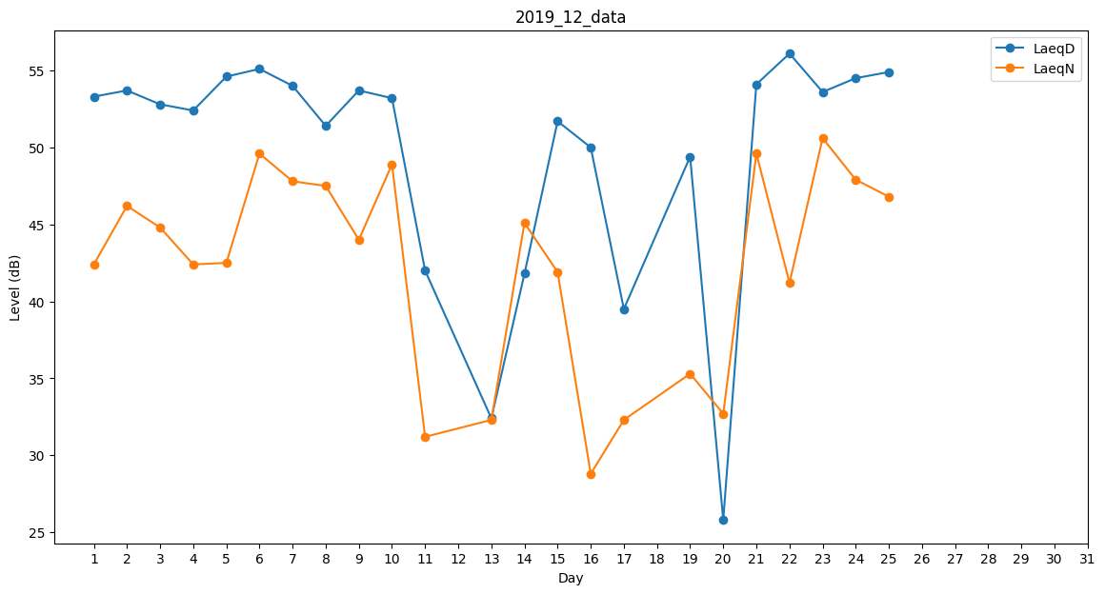
Day | LaeqD | LaeqN
1 | 53.3 | 42.4
2 | 53.7 | 46.2
3 | 52.8 | 44.8
4 | 52.4 | 42.4
5 | 54.6 | 42.5
6 | 55.1 | 49.6
7 | 54 | 47.8
8 | 51.4 | 47.5
9 | 53.7 | 44
10 | 53.2 | 48.9
11 | 42 | 31.2
12 | 42 | 0
13 | 32.4 | 32.3
14 | 41.8 | 45.1
15 | 51.7 | 41.9
16 | 50 | 28.8
17 | 39.5 | 32.3
18 | 55.1 | 0
19 | 49.4 | 35.3
20 | 25.8 | 32.7
21 | 54.1 | 49.6
22 | 56.1 | 41.2
23 | 53.6 | 50.6
24 | 54.5 | 47.9
25 | 54.9 | 46.8
26 | 0 | 0
27 | 0 | 0
28 | 0 | 0
29 | 0 | 0
30 | 0 | 0
31 | 0 | 0

